Номер 1
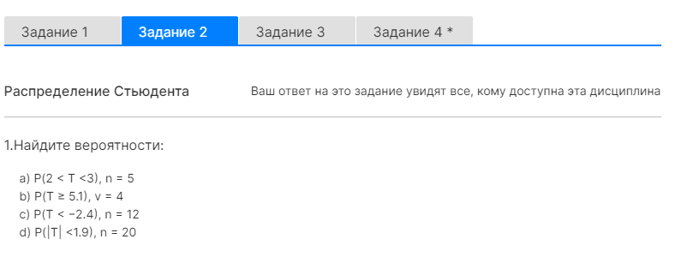

В задании просят найти вероятности, с которыми значение T принимает заданное значение.
Числовые значения, с которыми сравнивается T это значения t.

a)
Дано:
P(2 < T < 3) | a = | 2 | b = | 3 | n = | 5

Решение:

Кол. степеней свободы v = |  |  | 4

P(T < a) = | 0.94194173824
P(T < b) = | 0.98002901596
P(a < T < b) = | P(T < b) - | P(T < a) = | 0.038087277723
c)
Дано:
P(T < -2.4) | t = | -2.4 | n = | 12 | (Объём выборки)
Решение:

Просят найти вероятность и нам известно t
Поэтому нужно применять функцию Ст. Расп.

Кол. степеней свободы v = |  |  | 11

P(T < -2.4) = | 0.017616282986

Номер 2
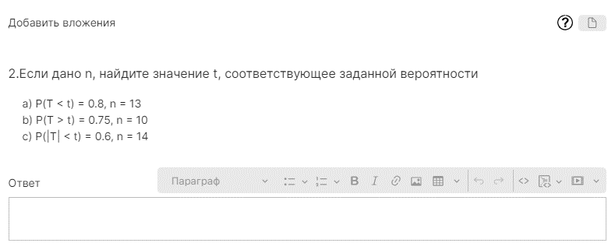

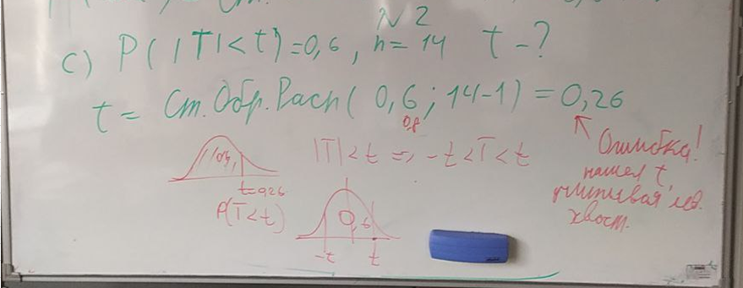

c)
Дано:
P(|T| < t) = 0.6 | t = | ? | n = | 14
Решение:
Степени свободы v = |  | 13
Просят найти t и нам известна вероятность
Поэтому нужно применять функцию Ст. Обр. Расп.
Т.к. здесь из вероятности нужно извлечь конкретное значение

a = | 0.6 | т.е. ур. Дов. Интервала

Меня интересует вероятность |T|
значит его значение может быть как + так и -

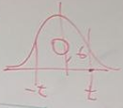

P(-t < |T| < t) = 0.6

Чтобы найти значение t, нужно найти значение a в его позиции и применить функцию Ст. Обр. Расп

Чтобы найти значение a в его позиции, необходимо посчитать сколько остаётся на хвосты

Хвосты = | 0.2

Используя рисунок я могу найти значение -t, т.к. знаю значение a в его позиции (=0.2)

-t = | -0.87015153397
t = | 0.87015153397 |  |  | Значение t и его позиция - разные вещи.
 |  |  |  | Значение t может быть > 1

 |  |  |  | Поэтому ответ верный

